Sheet1
1: brukerregistrering og autentisering
Applikasjonen er sikret mot SQL injection og XSS. | SQL Injections => prepared statements, XSS dekkes 100 % av Rails 3 | Gjøres gjennom prepared statements og rails 3 som håndterer xss
Brukertabell med brukernavn, passord, fornavn, etternavn | rails generate scaffold User ...
Forsvarlig lagring av passord | Salt + password hash | bcrypt tar denne
Hvis logget inn: alltid vises link til utlogging og profilsiden | filter
Hvis ikke logget inn: alltid vises link til registrering av ny bruker og innlogging | filter
Brukergrensesnitt for innlogging | ligger i headeren, må ferdigstilles
Brukergrensesnitt for registrering | genereres, må ferdigstilles
Profilside | generert, må ferdigstilles
IKKE liste over alle brukere | (i routes.rb) resources :users, :except => :index
Funksjonalitet for sletting av egen konto (sammen med alle innlegg) | belongs_to og has_many, dependent destroy

2: meldinger til brukeren
Etter hver CRUD-handling: beskjed om handlingen ble fullført riktig eller ikke | Gjøres av rails, kan evt. endre css i scaffolds.css.scss
Etter hver CRUD-handling: liste over hva som evt. gikk galt ved +2 utfall, tydelig natur | Gjøres av rails, kan evt. endre css i scaffolds.css.scss
Hver CRUD-handling: validering av input fra skjemaer | validates[_]...

3: blogginnlegg
Hvis innlogget: Alle sider skal inneholde en link til brukerens blogg | filter | Det står Posts#index i oppgaven, men fuck that
Blogginnleggtabell med tittel, innhold, og publiseringstid og -dato |  | Ikke tabell, men faen heller
Grensesnitt for å opprette, endre, og slette blogginnlegg for en blogg | Selve bloggen, mulighet fra alle steder som viser innlegg
Grensesnitt for alle blogginnlegg for en blogg | blog ligger som action i user, så url blir server/users/user_id/blog
blogginnlegg sortert på dato (nyeste først) | lambda i model
Beskjed med tekst hvis det ikke finnes noen publiserte innlegg i bloggen | filter, gjøres i view
^ unntatt hvis brukeren ser på egen blogg => ikke-publiserte innlegg vises som vanlige | filter
Kun eier av blogg skal ha lov til å opprette, endre, og slette innlegg | filter
Kun eier av blogg skal ha lov til å vise private innlegg | <% if post.published || post.user_id == current_user.id %>
Tilhørende kommentarer og fist bumps skal slettes sammen med blogginnlegg | dependency => destroy

4: kommentarer
Tabell med innhold (og Post-id, user-id for den som har kommentert) | rails generate ? | SKAL VISES I SHOW-VIEWET TIL INNLEGGET
Oversikt over alle kommentarer til et innlegg på samme side som innlegget | render
Oppført sammen med kommentaren hvem som har kommentert (brukernavn?) | sql
Oppført sammen med kommentaren når kommentaren ble opprettet | sql, created_at
Ingen kommentarer ? forklar med tekst | if-else i view
Kun innloggede brukere skal ha lov til å kommentere | filter
Mulighet for å slette egne kommentarer | filter, destroy

5: profilsiden
Vise informasjon: brukernavn + fullt navn (+ e-mail) | view
Vise 5 siste publiserte innlegg | sql LIMIT = 5 | scope :top, lambda { |count| order('rating DESC').limit(count) }
^ skal sorteres etter dato, nyeste øverst | sql | scope :top, lambda { |count| order('rating DESC').limit(count) }
^ skal inneholde lenker til innleggene | ?
Hvis logget inn og ser på egen profil, vis lenker for rediger/slett profil
Ingen publiserte innlegg, forklares med tekst
^ unntatt hvis innlogget bruker ser på egen profil, da skal private innlegg vises. (si fra med tekst hvis ingen private, ikke krav) | filter
Innleggene skal listes opp på samme måte som i oversiktssiden over alle innleggene (oppgave 3) | helpers/posts_helper, metode i Post-modellen |  | scope :top, lambda { |count| order('rating DESC').limit(count) }

6: fist bumps
tabell med fist bumps | controller + model
Innloggede brukere skal kunne gi fist bumps til andres innlegg | brohoof
^ kun innlegg som er synlige for en bruker skal kunne fist bumpes
^ hvert innlegg skal bare kunne ha én fist bump per bruker | if-else i view?
^ ikke mulig å gi fist bump til egne innlegg
skal kunne trekke tilbake fist bumps
fist bumps skal kun kunne trekkes tilbake av brukeren som ga dem

7: forside med brukersøk
Forside til applikasjonen tilgjengelig ved root http://localhost:3000/ | welcome#index, routes.rb
Alle sider skal ha link til forsiden | header/logo
Forsiden skal inneholde et søkefelt som skal kunne brukes til å søke på brukernavn
Alle brukernavn som inneholder query skal returneres | LIKE %...% / matches?
Brukerne skal presenteres på resultatsiden
^ skal være mulig å klikke på brukernavnet til en bruker for å komme til profil | <%= link_to 'brukernavnet', @User.where(username = 'brukernavnet') %>

Migrasjonene er noe rare -- burde brukt references i stedet for å lage foreign keys som integers selv :(
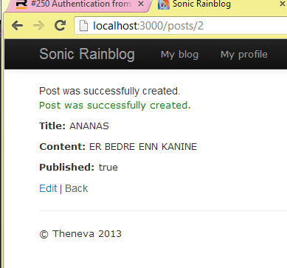
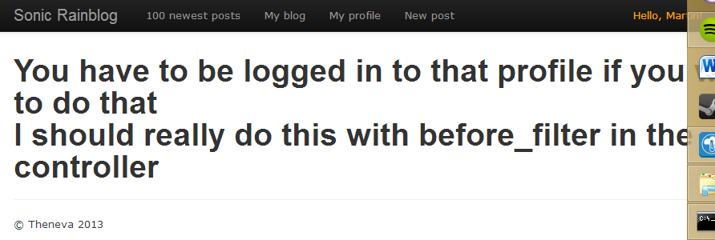
Bugs

